Hoja1
PRODUCCIONES DEKORARTE S.A.S.
NIT. 900,645,501-1
TEL 467 4072
Proyecto: El bolero de Rubén . Supervisor: Anthony Gonzalez .. Departamento: Utilería . Responsable: Andres Barón .
No. | IMAGEN | DESCRIPCION | ESTADO | # | VALOR | ANOTACIONES | Columna1
 |  | Botellas pequeñas de perfume | Perfecto | 3 | $ 10,000 | Ninguno | ✘ tiene reporte
 |  | Copas Aguardienteras | Perfecto | 5 | $ 12,000 | Faltan las 3 primeras | ✘ tiene reporte
 |  | Copas Aguardienteras | Perfecto | 8 | $ 6,000 | Faltan 2 | ✘ tiene reporte
 |  | Copas Aguardienteras | Perfecto | 9 | $ 27,000 | NO LLEGÓ NINGUNA | ✘ tiene reporte
 |  | Copas Aguardienteras | Perfecto | 11 | $ 5,000 | 1 ROTA | ✘ tiene reporte
 | 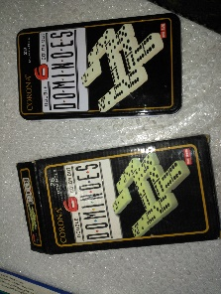 | Dominó | Perfecto | 1-28 | $ 25,000 | NO LLEGÓ | ✘ tiene reporte
 |  | Bolsa con ganchitos | Perfecto | ? | $ 5,000 | Llegaron 7 | ✘
 |  | Bolsas (consumible) | Perfecto | -10 | Consumible | Consumible | ✘
 |  | Cepillos circulares de peinar | Perfecto | 3 | $ 3,500 | Falta el pequeño | ✓✓✘
 |  | Cucharones medianos | Bueno | 3 | $ 9,000 | NO LLEGÓ | ✘
 |  | Esferos | Perfecto | 6 | $ 1,000 | Falta el primero. (Esfero plástico) | ✘✓✓
 |  | Huellero | Perfecto | 1 | $ 4,000 | FALTÓ TAPA | ✘
 |  | Lapices | Usados | 5 | - | Consumible | ✘
 |  | Ollas pequeñas | Bueno | 2 | $ 8,000 | FALTA LA SEGUNDA | ✓✘
 |  | Peines | Perfecto | 4 | $ 1,000 | Faltan los de abajo | ✓✘
 | 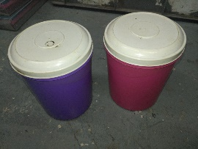 | Porta-almuerzos | Regular | 2 | $ 10,000 | Faltan tapas | ✘✘✓✓
 |  | Porta-almuerzos | Regular | 3 | $ 15,000 | Falta 1 | ✓✓✘✘
 |  | Sartenes pequeños | Bueno | 2 | $ 7,000 | FALTA EL DE LA DERECHA | ✓✘
 |  | Tazas | Bueno | 4 | $ 6,000 | FALTAN 3 (Solo llego el rojo) | ✘
 |  | Utensilios de Madera | Bueno | 3 | $ 9,000 | NINGUNO | ✘
 | 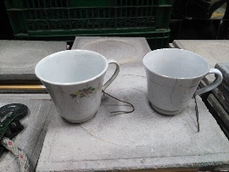 | Tazas | Regular | 2 | $ 2,000 | UNA ROTA | ✘✓✓

 | TOTAL |  |  |  | $ 165,500

